FEBRERO
INFORME - PTAR 2 - FEBRERO 2026
BALANCE HÍDRICO

 |  | 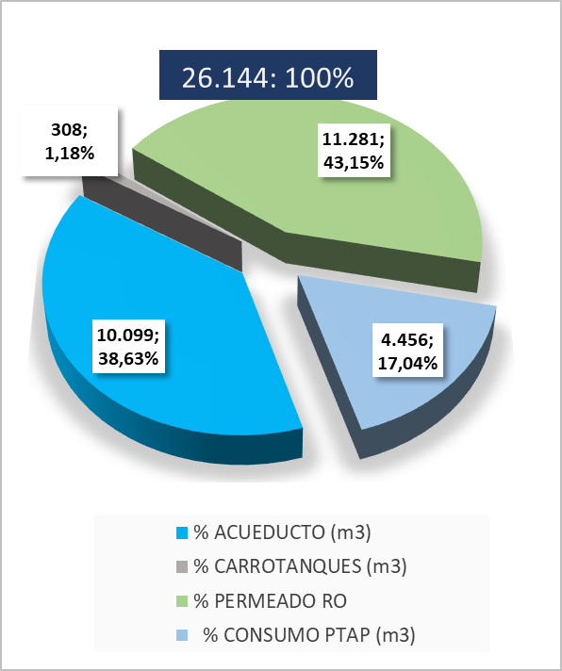

COMENTARIOS: - El día 18 de febrero se presenta falla en la bomba de alimentación al sistema de ultrafiltración, en la cual se retira la bomba y se envía a mentenimiento. Durante el 18 y 19 de febrero se inhabilita el preceso hasta la noche del 19 de febrero. Durante los siguientes días se presenta baa eficiencia en el sistema por saturación de las membranas, se realizan varios CEB sin encontrar solución hasta que finalmente se realizan dos CIP el primero el 25 de febrero con acompañamiento del proveedor el cual no obtuvo el resultado esperado, se seguía presentando diferencial de presión alta. Finalmente el 1 de marzo se realiza segundo CIP el cual mejoro presiones y caudales del sistema. - Los días 20 y 21 de febrero se tuvo novedad con la bomba de alimentación ala Ómososis Inversa, se identificaron ruidos y se revisó. Se encontródaño en el impulsor, se intala bomba traida de funza y se habilita el sistema nuevamente el lunes 23 de febrero en las horas de la noche. - Las novedades relacionadas anteriormente generaron la solicitud de carrotanques para asegurar el abastecimiento del agua a producción los días 25, 26 y 27 en mayor medida por la baja eficiencia en la PTAP y la estabilización de la RO con la nueva bomba instalada.

INDICADOR TINTORERIA

 | 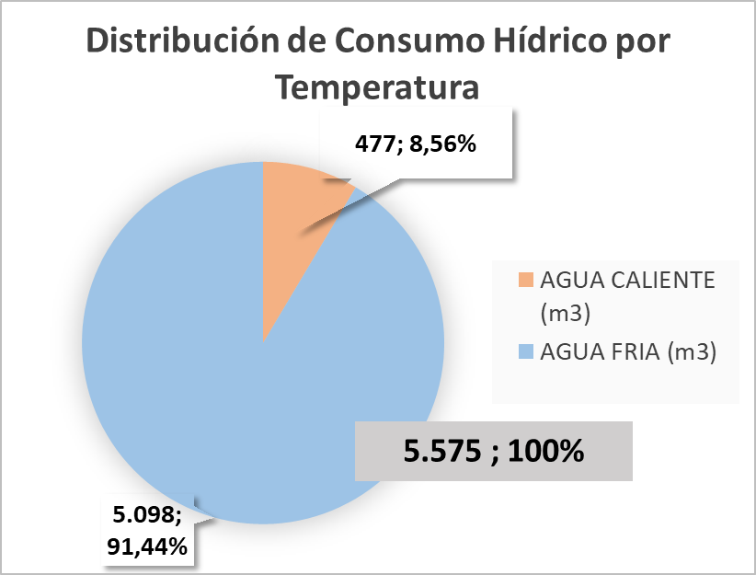 | 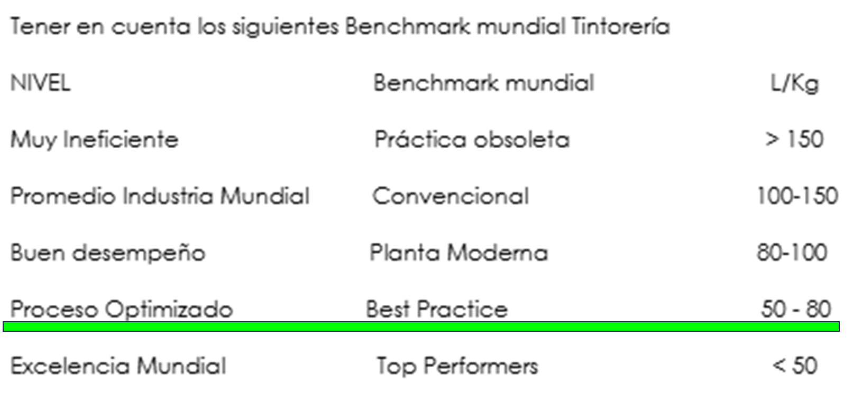

INDICADOR LAVANDERIA

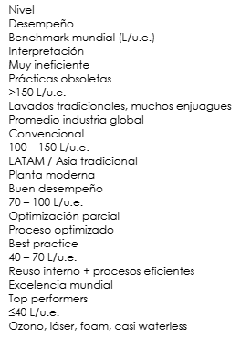

INDICADOR ROTATIVA

COMENTARIOS:

BALANCE DE TRATABILIDAD

COMENTARIOS:8753

BALANCE DE TRATABILIDAD

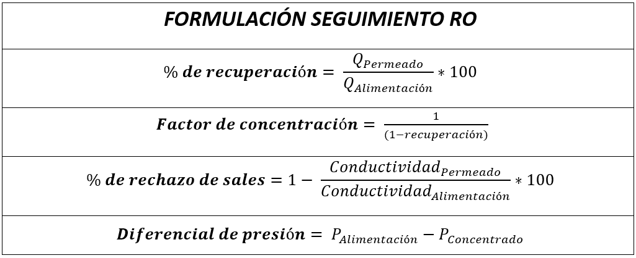 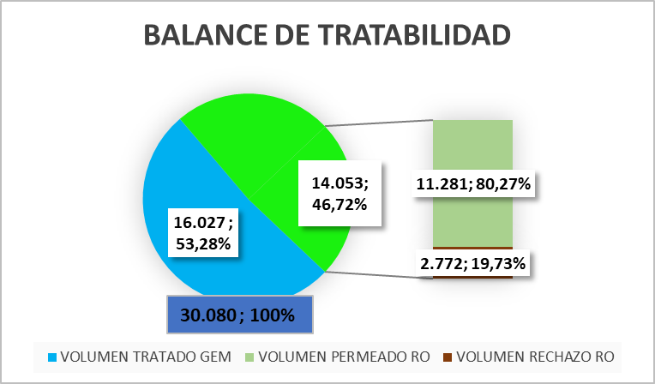

COMENTARIOS:

OPERACIÓN RO - EFICIENCIAS

COMENTARIOS: 29 -30 -31 intervencion en membranas por lodo, lavado con hipoclorito al 0,2%

KPIS

INDICADOR TRATAMIENTO FISICO-QUIMICO GEM

COMENTARIOS: - Se tiene cumplimiento de consumo químico estable durante el mes.

INDICADOR TRATAMIENTO OSMOSIS INVERSA

COMENTARIOS:

BALANCE DE LODOS

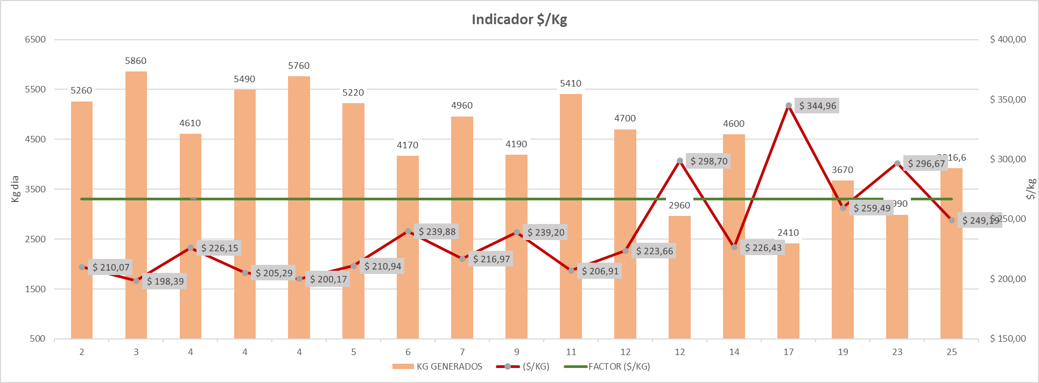

COMENTARIOS: - Los primeros días del mes se realiza purga de los MBR 1 y 2 lo que genera la solicitud de la recolección del contenedor de lodos dos veces por día, esto genera el incremento del costo en estos días. Sin embargo de acuerdo a la proyección se logra cumplir el objetivo propuesto.

